操作手则
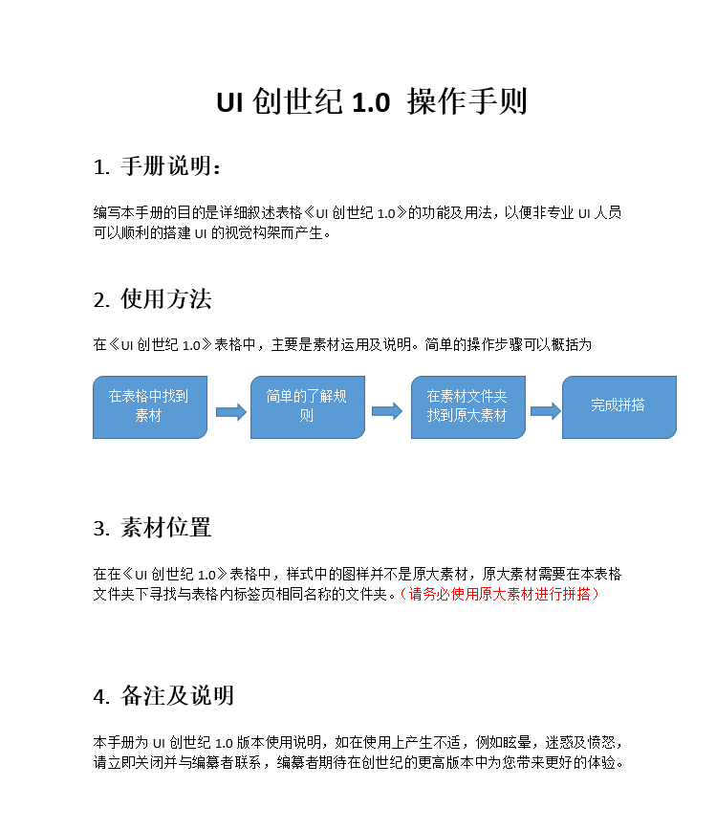

版式

版式（px） | 样式 | 尺寸 | 位置

大板.大板后面叠透明度80%（alph204）的黑色 | 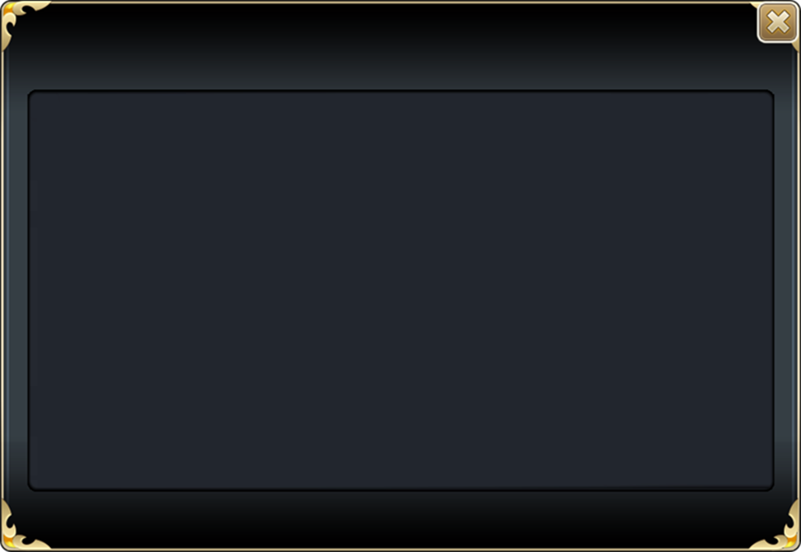 | 900*620 | 居中 | rule no.1 除极小框的tips，所有弹出框背后都要蒙百分之80黑背景
中板 如果为弹出 则后面叠明度80%（alph204）的黑色 |  | 背景全屏 右侧480w*500h
 | 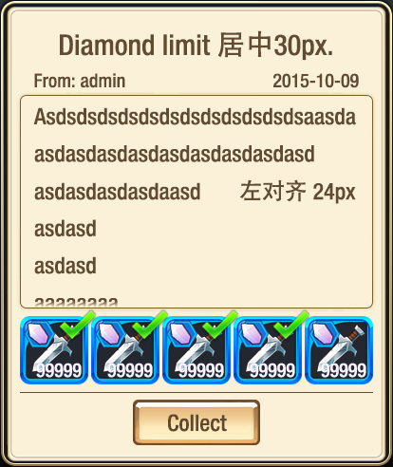 （614 692） | 614*692 | 右侧界面（左对齐490上对齐10）
通用弹出框所有弹出都是背后蒙80%黑 | 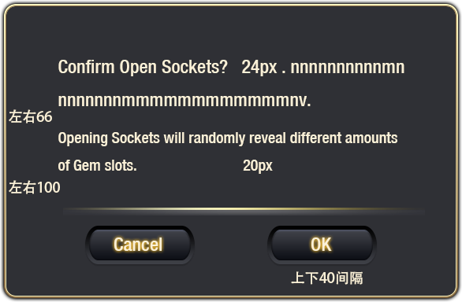 | 586*384 （576*374硬边) | 居中 | 分割线按图对
通用弹出框2 | 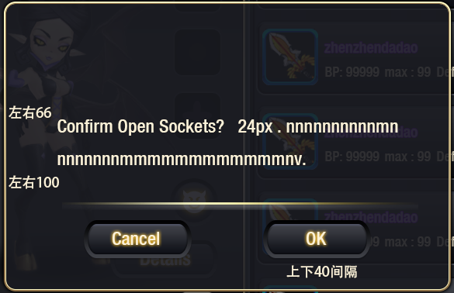 | 586*384 （576*374硬边) | 居中
tips弹出框 | 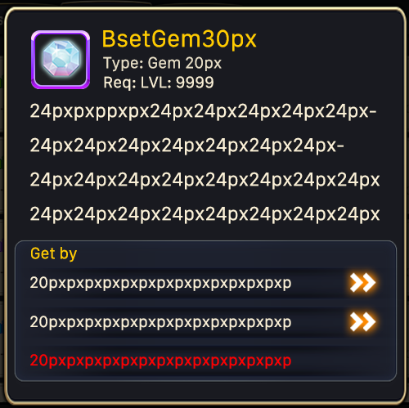 | 500w*490hpx | 居中
特殊1（需要底时 底为大板不加列表底图） | 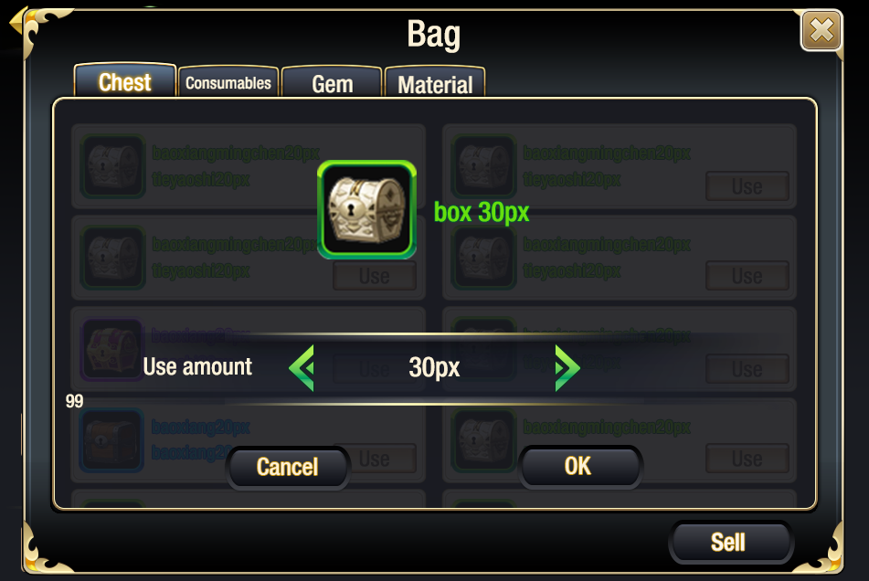 | 848*464 | 居中
大板-内页1 |  | 390*94 | 具体界面标注
大板-内页2 |  | 390*114 | 具体界面标注
大板-内页3 | 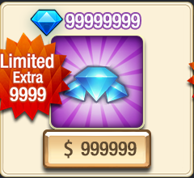 | 240*220 | 具体界面标注
列表-内页 |  | 406*96 | 具体界面标注
中板-内页2 |  | 366*58 | 具体界面标注
中板-内页3 | 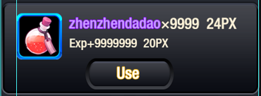 | 406*150 | 具体界面标注
大板-内页4(方块) | 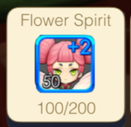 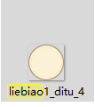 | 160*154px | 具体界面标注
通天塔板样式 | 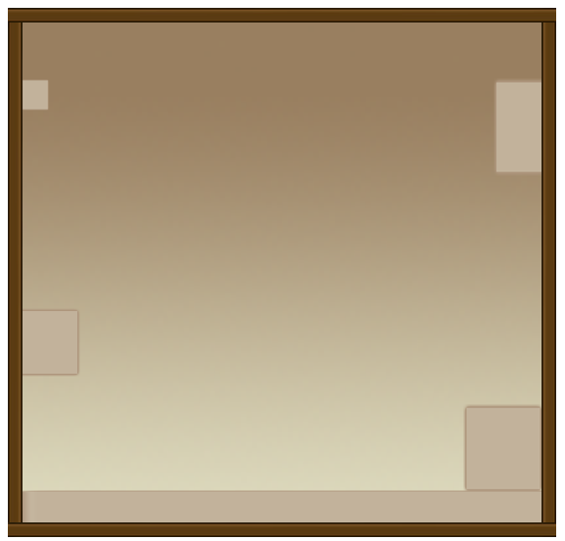 | 552x522px | 具体界面标注
通天塔板样式2 |  | 376x512px | 具体界面标注
获取途径框 | 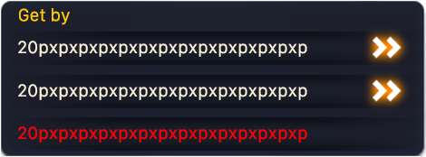 | 470*174px | 具体界面标注
中板2 如果为弹出 则后面叠明度80%（alph204）的黑色 | 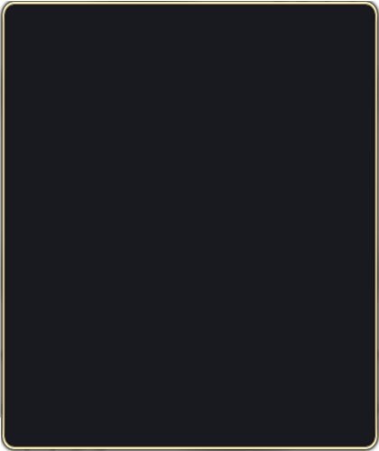 | 420w*500hpx | 具体界面标注
各类列表弹出框 |  | 440*440px | 居中
 |  | 284Wx200H px | 图中给出
 |  | 284Wx200H px | 图中给出

图标
 | 样式 | 尺寸 | 备注 | 使用说明
正常图标 |  | 64*64px | 正常的图标大小也是原始资源的大小 | 正常位置大量使用
带框图标 |  | 72x72px | 带框图标的大小，原始的框素材加原始图标素材 | 正常需要带框位置大量使用
大图标 |  | 84*84px | 变大的图标素材被均衡的放大了，多为带框 | 有些个例需求变大的图标，例如阵容选择中敌方boss的头像
小图标 |  | 造型不规则 | 多为一些抽象的道具视图（没有背景）。例如万碎片，金币，体力等 | 多数情况下使用原大，在视觉含义传达可接受的情况下等比缩放

其他
 | 样式 | 使用办法 | 备注
边框 | 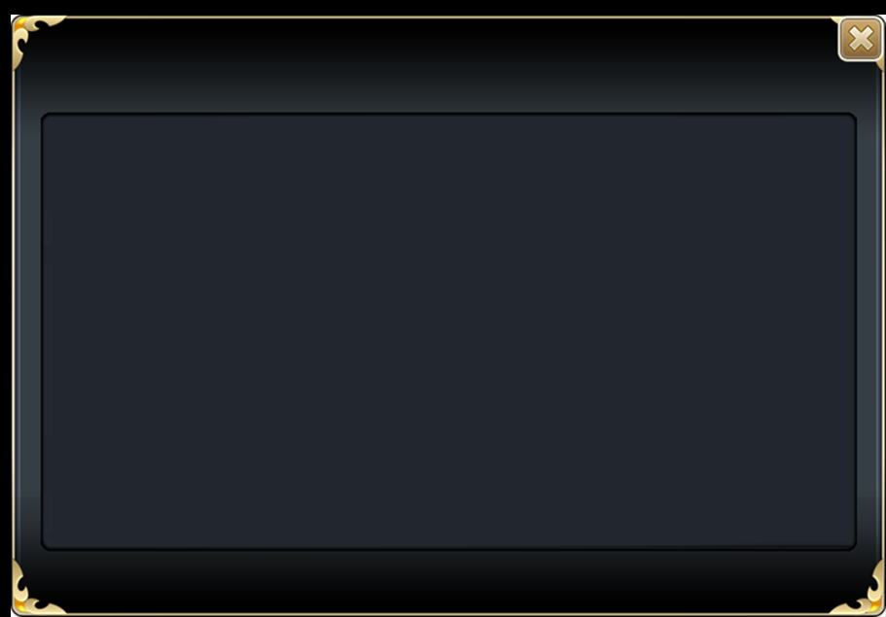 | 框在版面上，以示其特殊或重要，一般使用在主板面上 | 一般弹出的都不带
分割线 |  | 用来在深色的版面上分割 | 一般使用不要太多
分割线2 |  | 用来在浅色的版面上分割 | 一般使用不要太多
加深背景 |  | 用来给一些版面分割，多数都是很窄的垫在文字背后 | 可大可小自如拉扯
经验血条 |  | 构成各种能量条 | 宽度尽量不变长度自由控制
结算背景 |  | 垫在深色背景上，用于做结算的透明背景。 | 长宽基本居中在全屏
美术字 |  | 各类美术字用做华丽的标题 | 自由使用，风光无限
外发光 |  | 各类外发光 | 自由使用，风光无限

